المؤشرات الكلية

سوق العراق للاوراق المالية
جلسة الاربعاء 2026/6/24 |  |  |  | تقرير أسعار الأسهم المتداولة لسوق العراق للأوراق المالية
الجلسة (109)
الاسهم المتداولة المدرجة و OTC |  |  | 739,123,755 |  |  | قيمة الأسهم المتداولة المدرجة و OTC |  | 1,633,158,582 |  |  | صفقات الشركات المدرجة وOTC | 1598
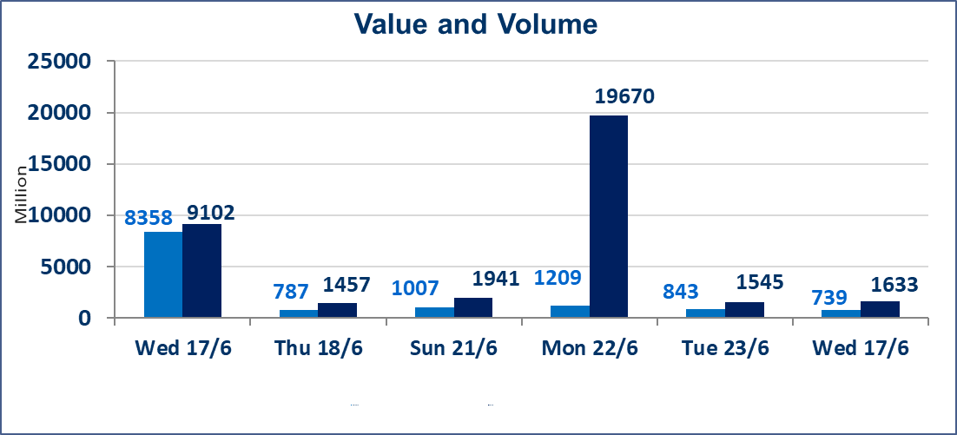
المؤشر60 ISX اليوم | 1034.28 |  | نقطة |  |  | المؤشر15 ISX اليوم | 1293.97 | نقطة
المؤشر 60 ISX السابق | 1032.68 |  | نقطة |  |  | المؤشر 15 ISX السابق | 1290.61 | نقطة
نسبة التغير | 0.15 |  | % |  |  | نسبة التغير | 0.26 | %
عدد النقاط | 1.60 |  | نقطة |  |  | عدد النقاط | 3.36 | نقطة

الشركات المدرجة | 103 | OTC | 17 | 120 |  | الشركات غير المتداولة المدرجة | 46 | OTC | 14 | 60
الشركات المتداولة | 44 | OTC | 2 | 46 |  | الشركات المرتفعة |  |  | 20
شركات الهيئة العامة |  |  |  | 5 |  | الشركات المنخفضة |  |  | 8
الموقوفة بقرار من هيأة الأوراق المالية |  |  |  | 8 |  | شركات الهيئة العامة |  |  | 1
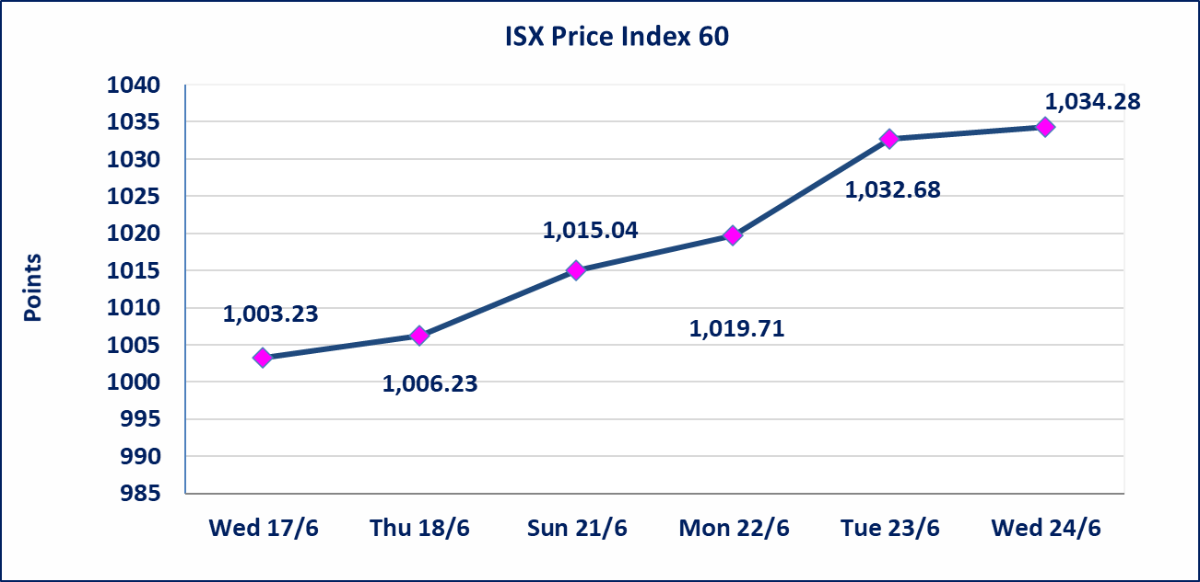
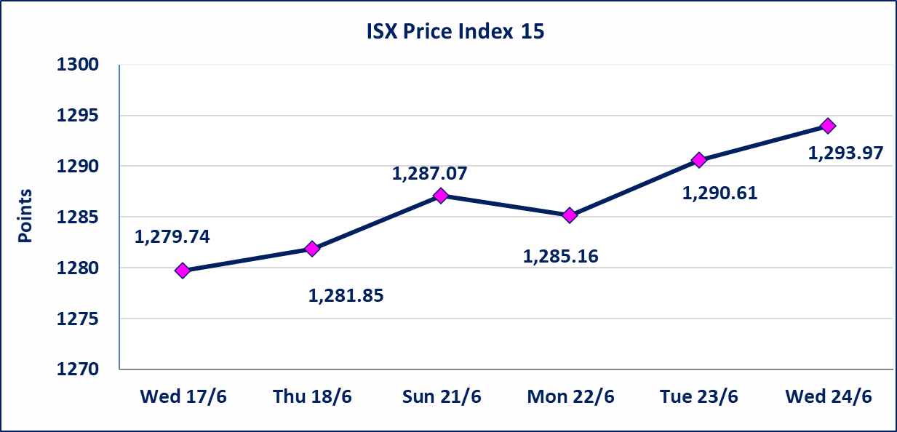

* | استنادا الى قرار الامانة العامة لمجلس الوزراء تقرر عدم تنظيم جلسة تداول ليوم الخميس الموافق 25 حزيران 2026 تزامنا مع احياء العاشر من محرم الحرام، ستنظم الجلسات اعتبارا من يوم الاحد الموافق 28 حزيران 2026.
سندات اعمار الاصدارية الثالثة | ايقاف التداول على سندات اعمار الاصدارية الثالثة فئة (1,000,000) دينار إعتباراً من جلسة الاربعاء 2026/6/24 لقرب استحقاق الفائدة النصف السنوية . وسيتم اعادة التداول اعتبارا من جلسة 2026/7/1
اليم الازرق للتجارة العامة(SYAM) | تم البدء بعمليات ايداع شهادات اسهم المساهمين لشركة اليم الازرق للتجارة العامة إعتباراً من جلسة الاربعاء 2026/6/3
دار الثقة للتامين(NDAR) | تم البدء بعمليات ايداع شهادات اسهم المساهمين لشركة دار الثقة للتامين إعتباراً من جلسة الثلاثاء 2026/6/2 وسيتم اطلاق التداول لحين استكمال الاجراءات بعد ايداع 5% من رأس المال او بعد مرور (21) يوم من تاريخ بدء الايداع في منصة الشركات غير المدرجة ISX-OTC.
زين للتامين(NZAI) | تم البدء بعمليات ايداع شهادات اسهم المساهمين لشركة زين للتامين إعتباراً من جلسة الثلاثاء 2026/6/2 وسيتم اطلاق التداول لحين استكمال الاجراءات بعد ايداع 5% من رأس المال او بعد مرور (21) يوم من تاريخ بدء الايداع في منصة الشركات غير المدرجة ISX-OTC.
الوطنية للصناعات الغذائية (INFF) | تم البدء بعمليات ايداع شهادات اسهم المساهمين لشركة الوطنية للصناعات الغذائية إعتباراً من جلسة الاحد 2026/5/24 وسيتم اطلاق التداول لحين اكمال انتهاء الاجراءات في مركز الايداع في منصة الشركات غير المدرجة ISX-OTC.
الحد الأعلى والادنى للتغير في السعر | نسبة التغير الحدود الدنيا للحركة السعرية للاسهم من (5% الى 10%) والحدود العليا من(10% الى 25%)في كافة المنصات ماعدا منصة OTC.
Web site : www.isx-iq.net E-mail : info-isx@isx-iq.net |  |  |  |  | 07834000034 - 07711211522 : ص . ب :3607 العلوية الهاتف |  |  |  |  |  | بغداد /الكرادة/ قرب المسرح الوطني /مجاور مصرف الخليج التجاري

نسبة التغير
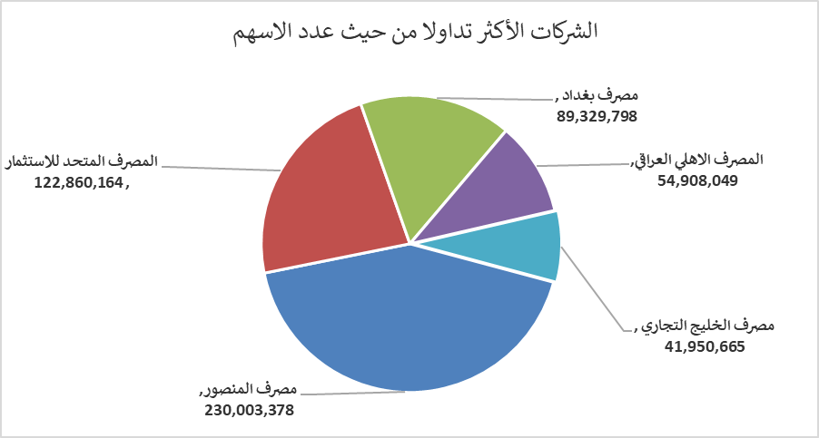
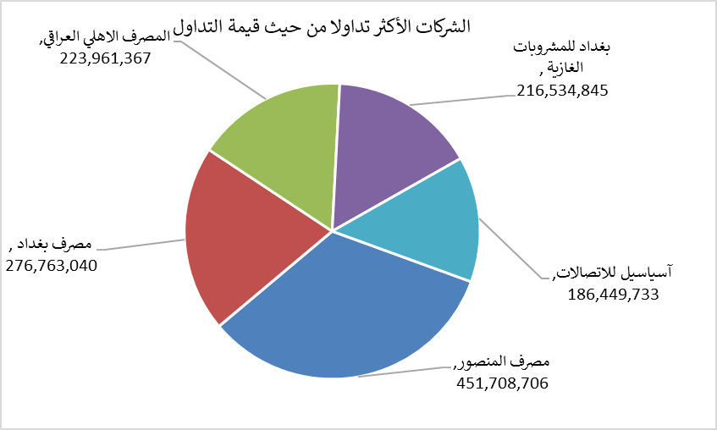
الشركات الأكثر ارتفاعاً وانخفاضاً

نسبة التغير لاسعار الاغلاق الاكثر ارتفاعاً |  |  |  | نسبة التغير لاسعار الاغلاق الاكثر انخفاضاً
اسم الشركة | اغلاق | التغير(%) | الاسهم المتداولة | اسم الشركة | اغلاق | التغير (%) | الاسهم المتداولة
انتاج الالبسة الجاهزة | 2.700 | 14.89 | 2,900,862 | مدينة العاب الكرخ السياحية | 4.450 | -6.32 | 1,355,415
مصرف الموصل للاستثمار | 0.140 | 7.69 | 1,512,070 | بابل للانتاج الحيواني | 7.100 | -5.46 | 122,620
مصرف الاستثمار | 0.300 | 7.14 | 6,530,859 | فندق بغداد | 12.100 | -3.04 | 3,533,052
مصرف اشور الدولي | 0.290 | 3.57 | 29,807,390 | الصناعات الالكترونية | 1.600 | -1.84 | 817,063
المدينة السياحية لسد الموصل | 14.500 | 3.57 | 400,768 | الهلال الصناعية | 1.670 | -1.76 | 50,000

الشركات الاكثر نشاطا حسب الاسهم المتداولة (حجم التداول) |  |  |  | الشركات الاكثر نشاطا حسب القيمة المتداولة
اسم الشركة | اغلاق | التغير(%) | الاسهم المتداولة | اسم الشركة | اغلاق | التغير (%) | القيمة المتداولة
مصرف المنصور | 1.980 | 1.02 | 230,003,378 | مصرف المنصور | 1.980 | 1.02 | 451,708,706
المصرف المتحد للاستثمار | 0.060 | 0.00 | 122,860,164 | مصرف بغداد | 3.070 | -0.97 | 276,763,040
مصرف بغداد | 3.070 | -0.97 | 89,329,798 | المصرف الاهلي العراقي | 4.100 | 1.99 | 223,961,367
المصرف الاهلي العراقي | 4.100 | 1.99 | 54,908,049 | بغداد للمشروبات الغازية | 6.760 | 0.30 | 216,534,845
مصرف الخليج التجاري | 0.360 | 0.00 | 41,950,665 | آسياسيل للاتصالات | 16.850 | 0.06 | 186,449,733

